隔离控制
隔离控制
描述：大电压大电流IO控制。内部有光耦隔离。 晶体管款输入输出电压7~30V，输出电流最大3A。 继电器款输入电压7~30V，输出5A@30VDC； 5A@250VAC； 10A@125VAC；
型号 | 产品图片 | 描述 | 通信接口 | 光耦隔离输入口数量 | 晶体管输出口数量 | 继电器输出口数量 | 脉冲计数器数量
RM1604 | 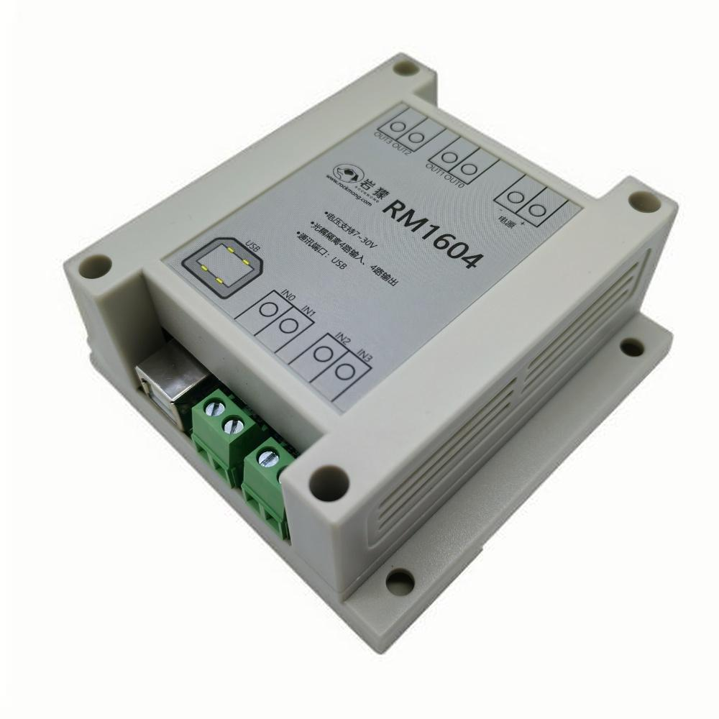 | 4入4出晶体管版本。 输入输出电压7~30V，输出电流最大3A。 输入输出类型为NPN。 | USB | 4 | 4 | ×
RM1608 | 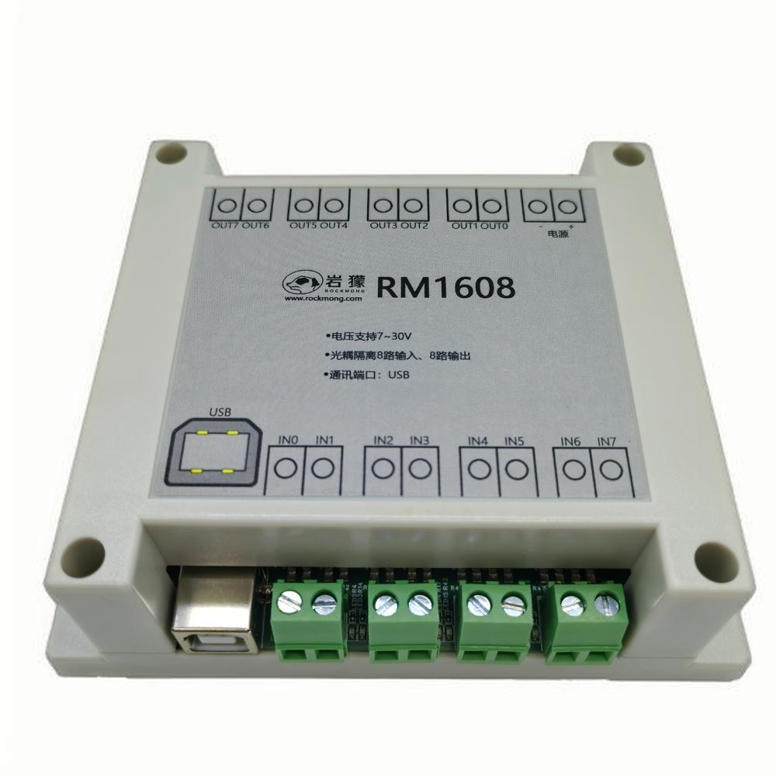 | 8入8出晶体管版本。 输入输出电压7~30V，输出电流最大3A。 输入输出类型为NPN。 | USB | 8 | 8 | ×
RM1616 | 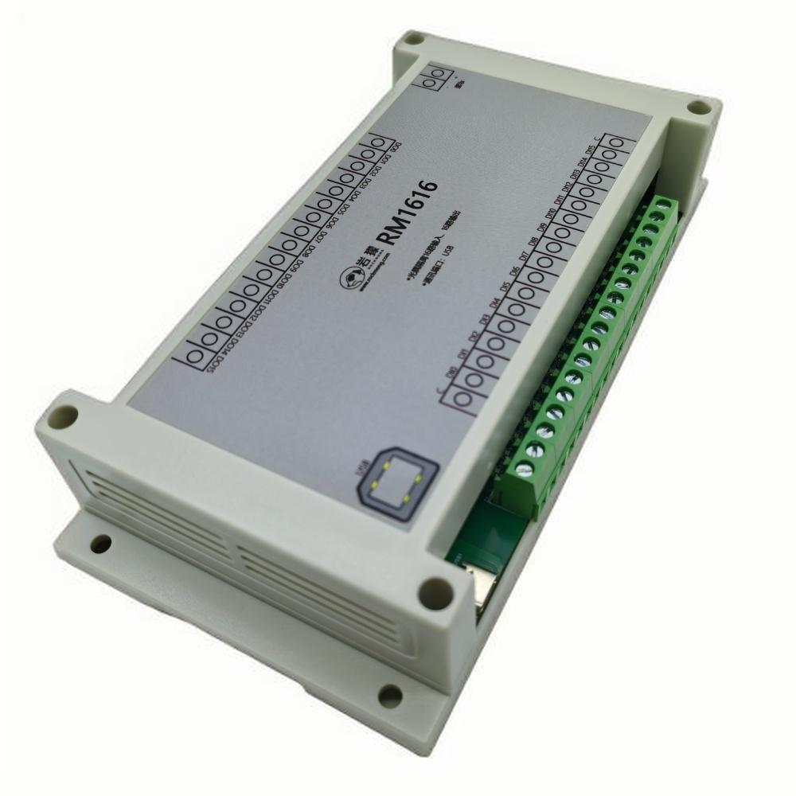 | 16入16出晶体管版本。 输入输出电压7~30V，输出电流最大3A。 输入支持NPN和PNP。 输出类型为NPN。 | USB | 16 | 16 | ×
RM1702 | 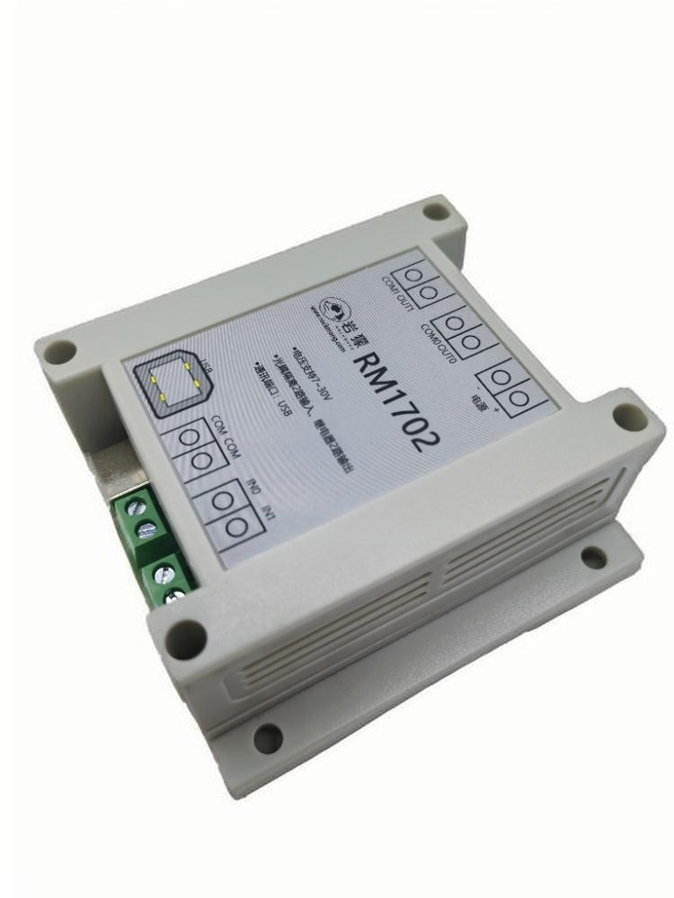 | 2入2出继电器版本。 输入电压7~30V，类型支持NPN和PNP。 输出为继电器：5A@30VDC； 5A@250VAC； 10A@125VAC； | USB | 2 | × | 2
RM1708 | 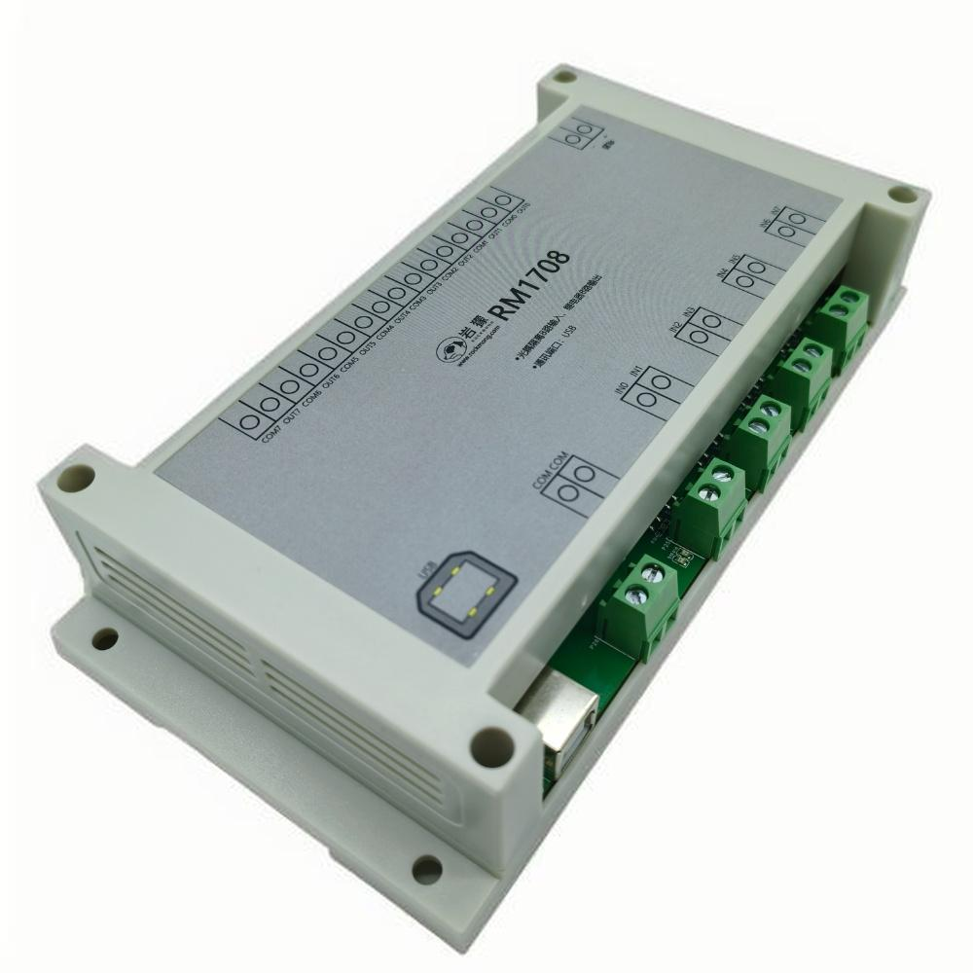 | 8入8出继电器版本。 输入电压7~30V，类型支持NPN和PNP。 输出为继电器：5A@30VDC； 5A@250VAC； 10A@125VAC； | USB | 8 | × | 8
RM1808 | 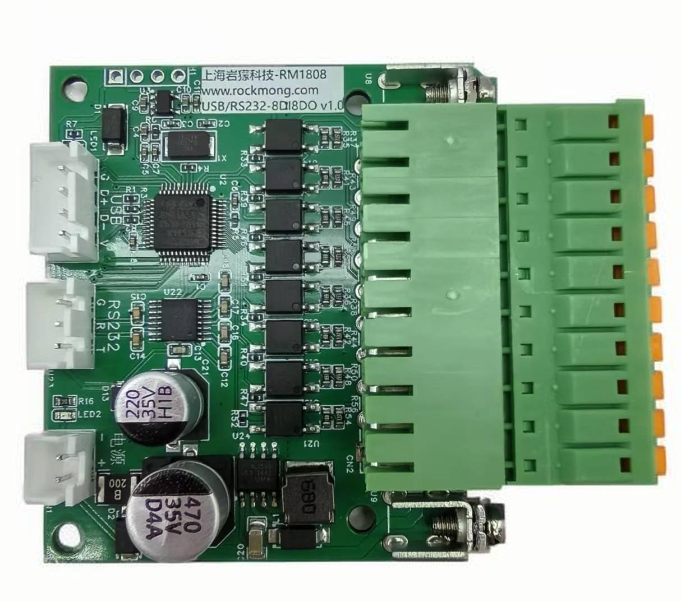 |  | USB+RS232串口 | 8 | 8 | ×
RM5604 | 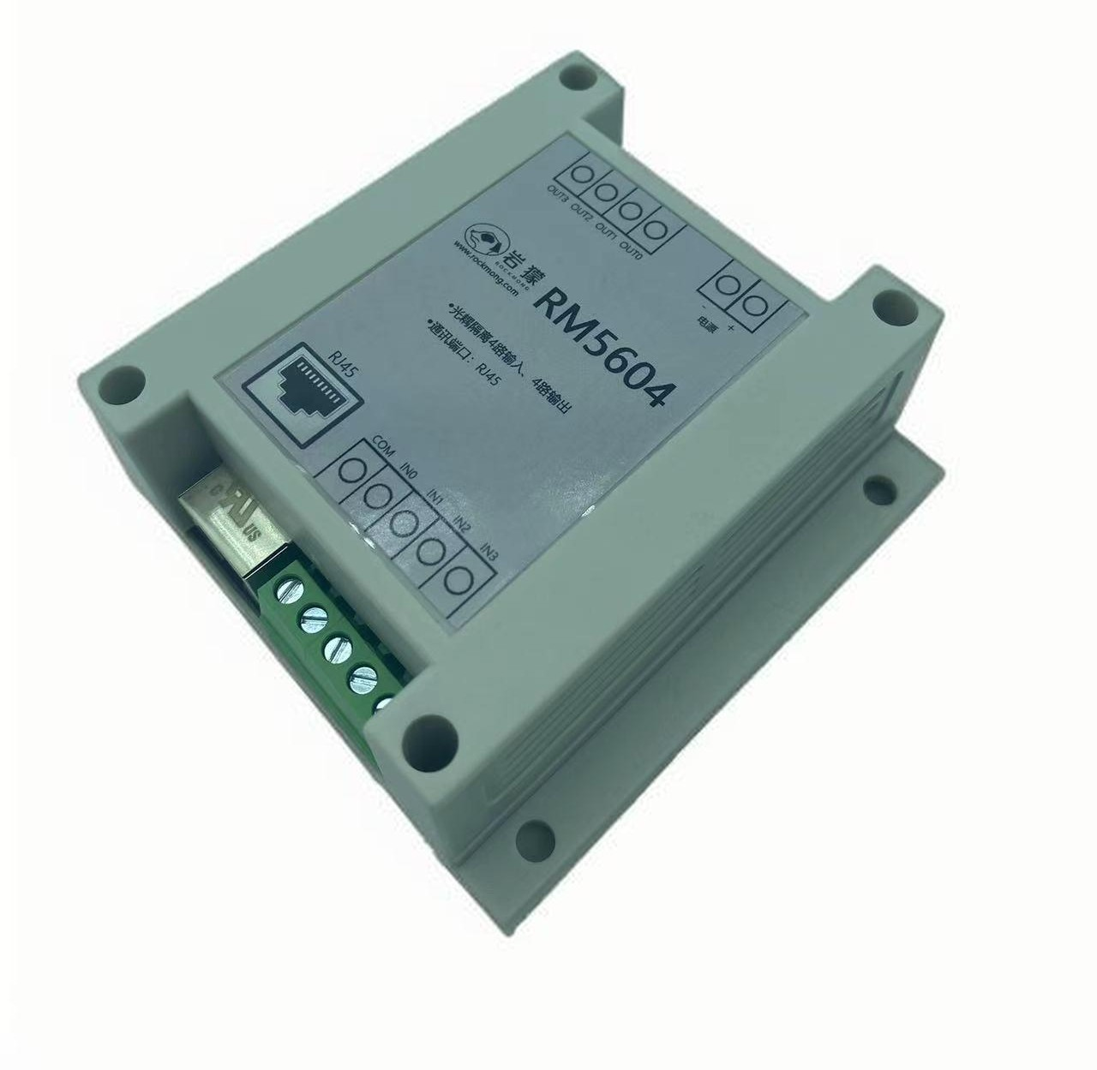 |  | RJ45网口 | 4 | 4 | × | 4

